Makro sikkerhed
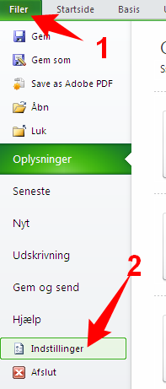
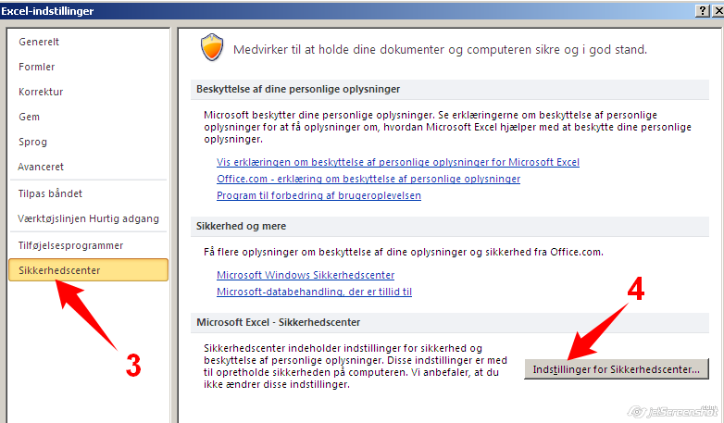
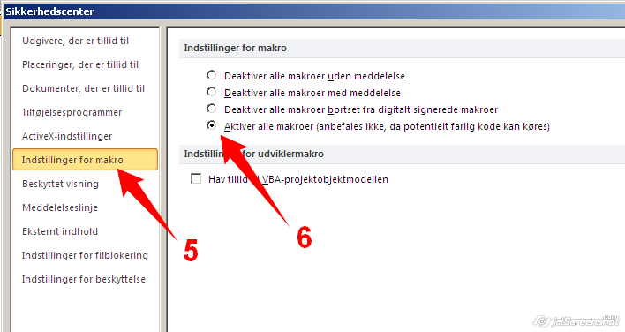
Når du se dette skærm, er makrofunktionen ikke slået til. Aktiver indhold.
Du kan undgå aktiveringen ved at ændringer indstillinger i Excel 2010. (Skrol ned for Excel 2003)
1. Tilladt makroen:

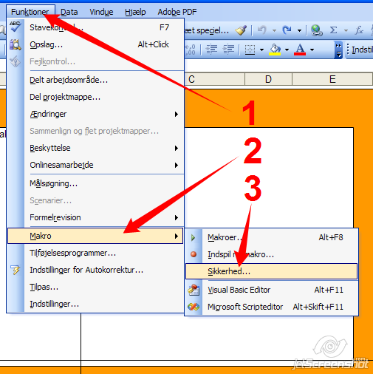
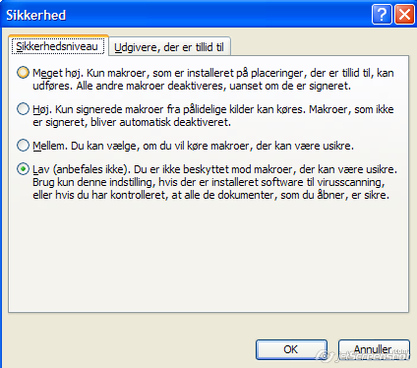
For Office 2003
1. Tilladt makroen:
2. Vælg: "Lav" eller "Mellem"
3. Luk dokumentet eller Excel og åben dokumentet igen.

